Arkusz1
ID | 2
Tester zgłaszający (Tester reporting) | Karolina
Data (Date) | 27.06.2023
Tytuł (Title) | Testowanie edycji profilu użytkowanika
Środowisko (Environment) | MrBuggy6 - wersja 1.0.0.2
Priorytet (Priority) | Wysoki
Kroki reprodukcji (Step-by step reproduction) | 1. Zaloguj się do aplikacji wpisując poprawne dane użytkownika
 | 2. Kliknij przycisk "Profile" znajdujący się w prawym górnym rogu strony głównej aplikacji
 | 3. Kliknij przycisk "Edit"
 | 4. Przy pozycji "Role" wybierz z listy "Employee"
 | 5. Kliknij przycisk "Save"
 | 6
 | 7
 | 8
 | 9
 | 10
Oczekiwany rezultat (Expected result) | Przypisana rola użytkownika zmienia się z "Manager" na "Employee"
Rzeczywisty rezultat (Actual result) | Następuje błąd aplikacji, użytkownik zostaje przekierowany na stronę główną
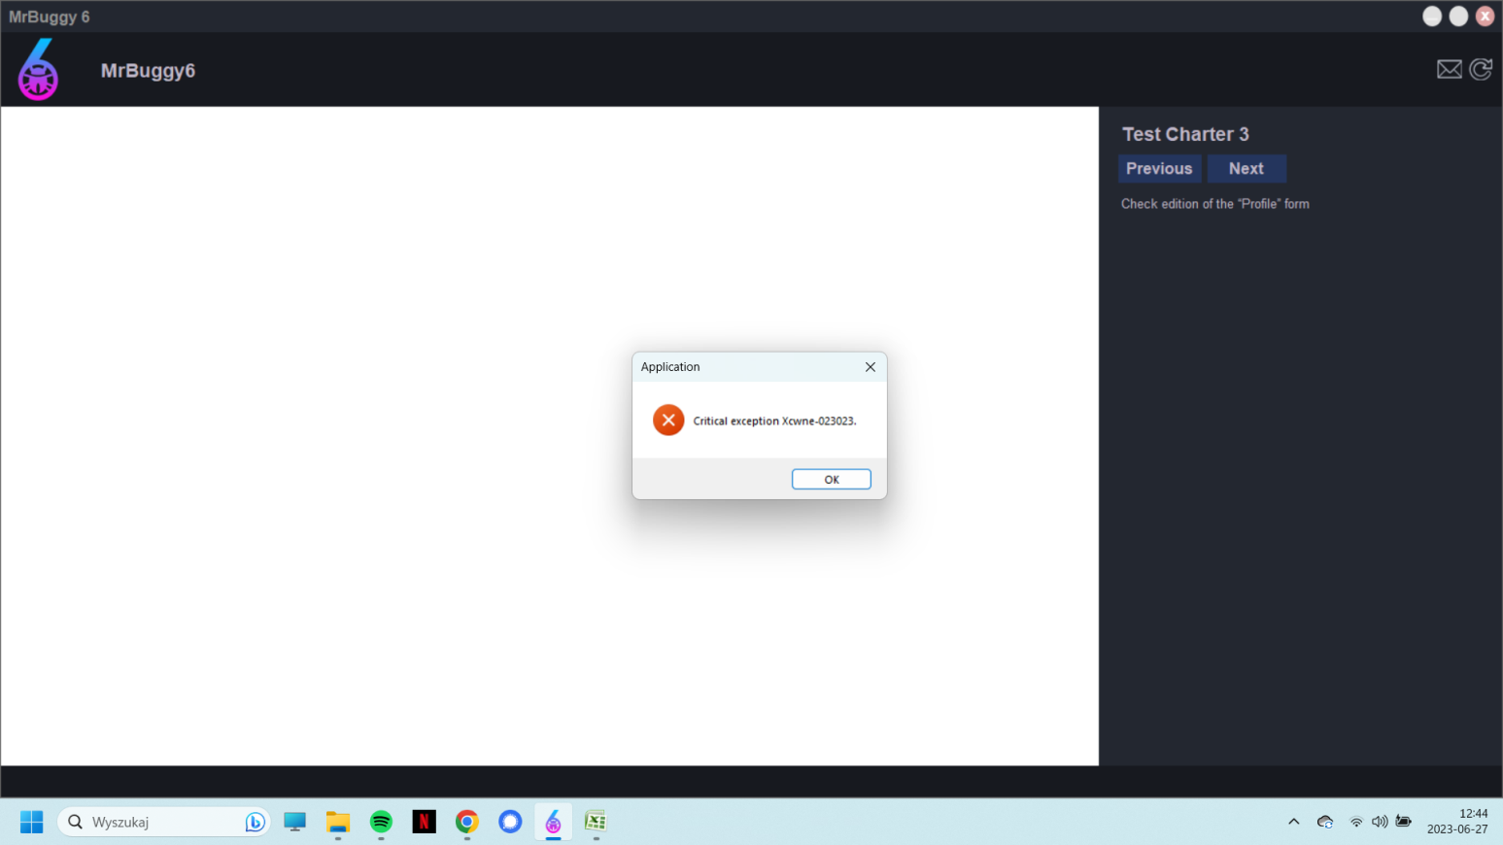
Załączniki (Attachments)

